P２
２ 本県平均値と全国平均値の比較

調査項目52項目（身長・体重2項目×１３年齢区分×男・女 )中，本県平均値が全国平均値
を上回っている項目は次の10項目である。

男子 |  |  |  |  | 女子
体重 |  |  |  |  | 体重
９歳 | （＋０．２㎏） |  |  |  | ９歳 | （＋０．２㎏）
１３歳 | （＋０．１㎏） |  |  |  | １０歳 | （＋０．４㎏）
１４歳 | （＋０．９㎏） |  |  |  | １１歳 | （＋１．１㎏）
 |  |  |  |  | １２歳 | （＋０．３㎏）
 |  |  |  |  | １３歳 | （＋０．２㎏）
 |  |  |  |  | １６歳 | （＋０．３㎏）
 |  |  |  |  | １７歳 | （＋０．３㎏）

身長 （男子）
男子（身長）
身長
表２ 発育状態平均値の比較（全国・鹿児島県）
区 分 |  |  | 身 長（㎝） |  |  | 体 重（㎏）
 |  |  | 本県 | 全国 | 差 | 本県 | 全国 | 差
男 子 | 幼稚園 | ５歳 | 109.7 | 110.3 | △ 0.6 | 18.8 | 18.9 | △ 0.1
 | 小学校 | ６歳 | 115.8 | 116.5 | △ 0.7 | 21.2 | 21.4 | △ 0.2
 |  | ７歳 | 121.8 | 122.5 | △ 0.7 | 23.9 | 24.1 | △ 0.2
 |  | ８歳 | 127.2 | 128.2 | △ 1.0 | 26.7 | 27.2 | △ 0.5
 |  | ９歳 | 133.2 | 133.5 | △ 0.3 | 30.7 | 30.5 | 0.2
女子（身長）
 |  | １０歳 | 138.7 | 139.0 | △ 0.3 | 33.7 | 34.2 | △ 0.5
体重 （男子）
 |  | １１歳 | 143.9 | 145.0 | △ 1.1 | 37.1 | 38.2 | △ 1.1
 | 中学校 | １２歳 | 151.8 | 152.8 | △ 1.0 | 43.2 | 44.0 | △ 0.8
 |  | １３歳 | 159.6 | 160.0 | △ 0.4 | 49.1 | 49.0 | 0.1
 |  | １４歳 | 165.3 | 165.3 | 0.0 | 54.8 | 53.9 | 0.9
 | 高等学校 | １５歳 | 167.6 | 168.2 | △ 0.6 | 58.5 | 58.9 | △ 0.4
 |  | １６歳 | 169.2 | 169.9 | △ 0.7 | 60.4 | 60.6 | △ 0.2
 |  | １７歳 | 169.9 | 170.6 | △ 0.7 | 62.0 | 62.6 | △ 0.6

身長 （女子）
体重
区 分 |  |  | 身 長（㎝） |  |  | 体 重（㎏）
 |  |  | 本県 | 全国 | 差 | 本県 | 全国 | 差
女 子 | 幼稚園 | ５歳 | 108.7 | 109.3 | △ 0.6 | 18.5 | 18.5 | 0.0
 | 小学校 | ６歳 | 115.0 | 115.7 | △ 0.7 | 20.9 | 21.0 | △ 0.1
 |  | ７歳 | 120.8 | 121.5 | △ 0.7 | 23.5 | 23.5 | 0.0
 |  | ８歳 | 126.7 | 127.3 | △ 0.6 | 26.3 | 26.4 | △ 0.1
 |  | ９歳 | 133.1 | 133.4 | △ 0.3 | 30.1 | 29.9 | 0.2
体重 （女子）
 |  | １０歳 | 139.7 | 140.1 | △ 0.4 | 34.4 | 34.0 | 0.4
 |  | １１歳 | 146.5 | 146.7 | △ 0.2 | 40.1 | 39.0 | 1.1
 | 中学校 | １２歳 | 151.6 | 151.8 | △ 0.2 | 43.9 | 43.6 | 0.3
 |  | １３歳 | 154.8 | 154.9 | △ 0.1 | 47.4 | 47.2 | 0.2
 |  | １４歳 | 155.9 | 156.5 | △ 0.6 | 50.0 | 50.0 | 0.0
 | 高等学校 | １５歳 | 156.9 | 157.1 | △ 0.2 | 51.5 | 51.6 | △ 0.1
 |  | １６歳 | 157.3 | 157.6 | △ 0.3 | 52.9 | 52.6 | 0.3
 |  | １７歳 | 157.3 | 157.8 | △ 0.5 | 53.3 | 53.0 | 0.3
(注)年齢は，平成29年４月１日現在の満年齢である。
また，太字部分は，全国平均値を上回ったものである。

P３
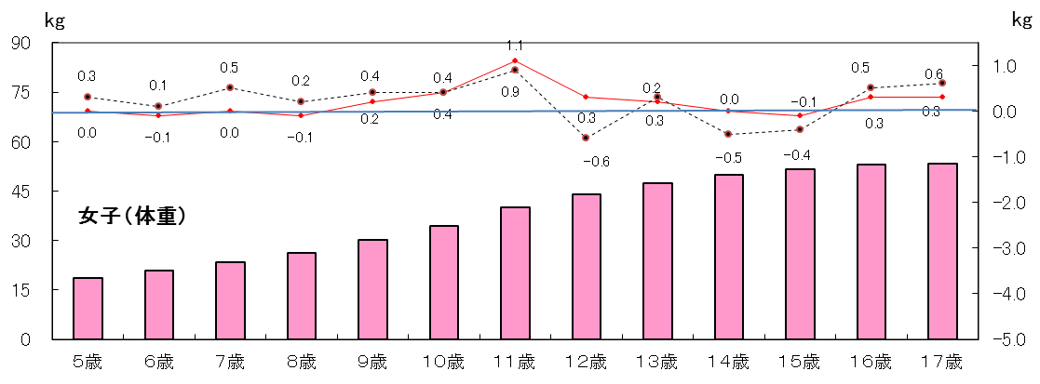
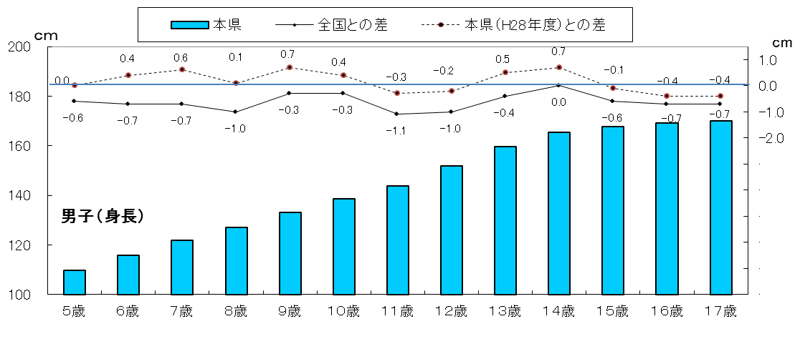
図１ 全国と鹿児島県との差
身長 （男子）
 | #REF!
1 | 1
身長
 | #REF! | #REF!
1 | 1 | 1

体重 （男子）
 | #REF!
1 | 1
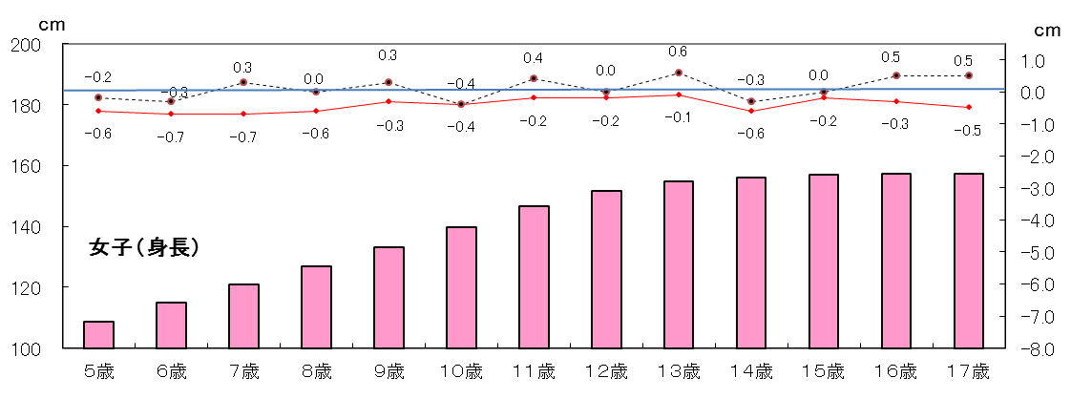

身長 （女子）
 | #REF!
1 | 1

体重
 | #REF! | #REF!
1 | 1 | 1
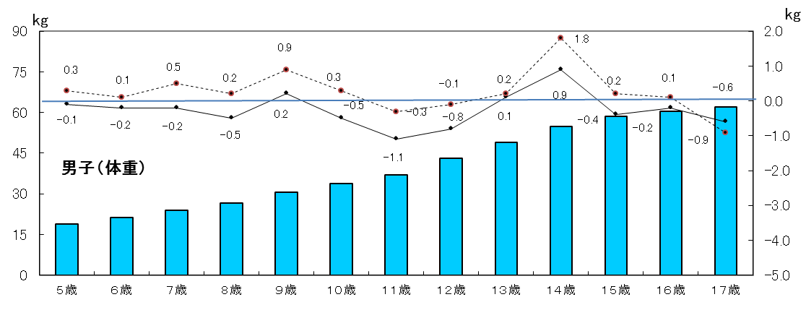

体重 （女子）
 | #REF!
1 | 1

P４
３ 本県の身長・体重の推移（世代間の比較）

（１） 身長の推移
平成29年度の身長を30年前の昭和62年度（親の世代）と比べると，最も差のある年齢は男子では14歳
で，3.0ｃｍ，女子では11歳で1.7ｃｍそれぞれ高くなっている。
表３ 年齢別 身長の平均値
区 分 |  |  | 身 長 （㎝）
 |  |  | 平成29年度 | 昭和62年度 | 昭和37年度 | （Ａ）-（Ｂ） | （Ｂ）-（Ｃ）
 |  |  | 子世代 | 親の世代（30年前） | 祖父母世代（55年前）
 |  |  | （Ａ） | （Ｂ） | （Ｃ）
男 子 | 幼稚園 | ５歳 | 109.7 | 110.2 | 106.8 | △ 0.5 | 3.4
 | 小学校 | ６歳 | 115.8 | 115.8 | 110.3 | 0.0 | 5.5
 |  | ７歳 | 121.8 | 121.2 | 115.4 | 0.6 | 5.8
 |  | ８歳 | 127.2 | 127.1 | 120.2 | 0.1 | 6.9
 |  | ９歳 | 133.2 | 132.3 | 125.3 | 0.9 | 7.0
 |  | １０歳 | 138.7 | 136.7 | 130.2 | 2.0 | 6.5
 |  | １１歳 | 143.9 | 142.8 | 134.1 | 1.1 | 8.7
 | 中学校 | １２歳 | 151.8 | 149.4 | 139.8 | 2.4 | 9.6
 |  | １３歳 | 159.6 | 157.1 | 145.8 | 2.5 | 11.3
 |  | １４歳 | 165.3 | 162.3 | 152.6 | 3.0 | 9.7
 | 高等学校 | １５歳 | 167.6 | 166.1 | 159.2 | 1.5 | 6.9
 |  | １６歳 | 169.2 | 167.7 | 162.3 | 1.5 | 5.4
 |  | １７歳 | 169.9 | 169.1 | 163.8 | 0.8 | 5.3
女 子 | 幼稚園 | ５歳 | 108.7 | 109.1 | 105.7 | △ 0.4 | 3.4
 | 小学校 | ６歳 | 115.0 | 114.6 | 109.2 | 0.4 | 5.4
 |  | ７歳 | 120.8 | 120.4 | 114.5 | 0.4 | 5.9
 |  | ８歳 | 126.7 | 126.8 | 119.4 | △ 0.1 | 7.4
 |  | ９歳 | 133.1 | 131.9 | 124.6 | 1.2 | 7.3
 |  | １０歳 | 139.7 | 138.2 | 130.0 | 1.5 | 8.2
 |  | １１歳 | 146.5 | 144.8 | 135.8 | 1.7 | 9.0
 | 中学校 | １２歳 | 151.6 | 150.3 | 141.8 | 1.3 | 8.5
 |  | １３歳 | 154.8 | 153.7 | 146.3 | 1.1 | 7.4
 |  | １４歳 | 155.9 | 155.7 | 149.6 | 0.2 | 6.1
 | 高等学校 | １５歳 | 156.9 | 156.4 | 152.1 | 0.5 | 4.3
 |  | １６歳 | 157.3 | 156.8 | 152.8 | 0.5 | 4.0
 |  | １７歳 | 157.3 | 156.9 | 153.0 | 0.4 | 3.9

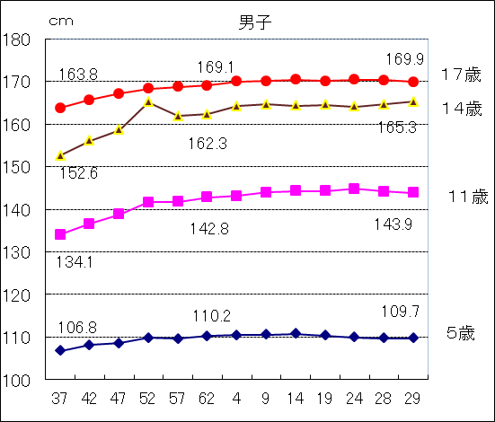
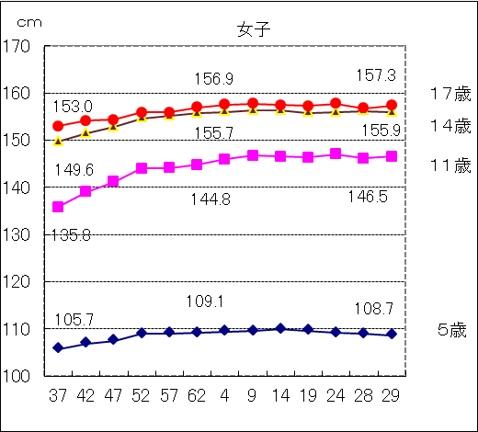
図２ 年齢別・身長の平均値の推移

P５
平成11年度生まれ（今年度17歳）と30年前の昭和44年度生まれ（親の世代）の発育量を比
べると年間発育量が最大となる時期は，男子については平成11年度生まれが11歳，親の世代は
12歳となっている。
女子については，年間発育量が最大となる時期は，平成11年度生まれが10歳，親の世代では
９歳となっている。また，平成11年度生まれの最大の発育量を示す年齢は，男子に比べ１歳早くな
っている。
表４ 平成11年度生まれと昭和44年度生まれの者の年間発育量の推移（身長）（ｃｍ）
区 分 |  | 男 子 |  | 女 子
 |  | 平成11年度生まれ | 昭和44年度生まれ | 平成11年度生まれ | 昭和44年度生まれ
 |  | （平成29年度17歳） | （親の世代の17歳） | （平成29年度17歳） | （親の世代の17歳）
総 発 育 量 |  | 59.9 | 59.8 | 47.9 | 48.7
幼稚園 ５歳時 (５歳～６歳） |  | 5.5 | 4.6 | 5.7 | 5.3

小学校 | ６歳時 | 5.8 | 6.3 | 5.5 | 6.1
 | ７ 〃 | 6.1 | 5.7 | 6.5 | 5.7
 | ８ 〃 | 4.9 | 4.9 | 6.3 | 5.7
 | ９ 〃 | 5.8 | 5.4 | 5.9 | 6.9
 | １０ 〃 | 6.0 | 5.4 | 6.8 | 6.7
 | １１ 〃 | 7.1 | 6.2 | 5.5 | 4.7
中学校 | １２ 〃 | 7.0 | 8.5 | 2.5 | 4.3
 | １３ 〃 | 5.9 | 6.6 | 1.9 | 2.0
 | １４ 〃 | 2.6 | 3.3 | 1.0 | 0.8
高等 学校 | １５ 〃 | 2.9 | 2.5 | △ 0.2 | 0.6
 | １６ 〃 | 0.3 | 0.4 | 0.5 | △ 0.1
（注） 太字部分は，年間発育量が最大となった時期の数値である。
（注） 年間発育量とは，例えば，平成11年度生まれの者の｢５歳時｣の年間発育量は，平成18年度
調査 ６歳の者の身長から平成17年度調査 ５歳の者の身長を引いたものである。

 |  | ０歳 | 平成11年度生まれ
 |  | ５歳 | 平成16年度年齢 | (平成17年度調査)
 |  | ６歳 | 平成17年度年齢 | (平成18年度調査)

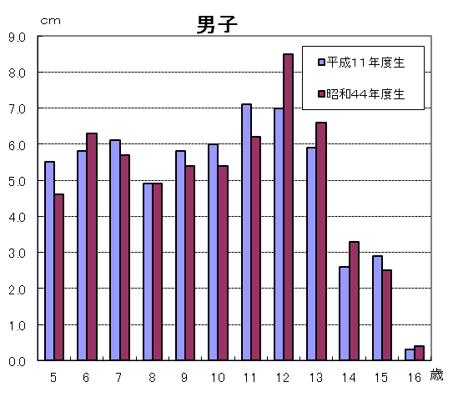
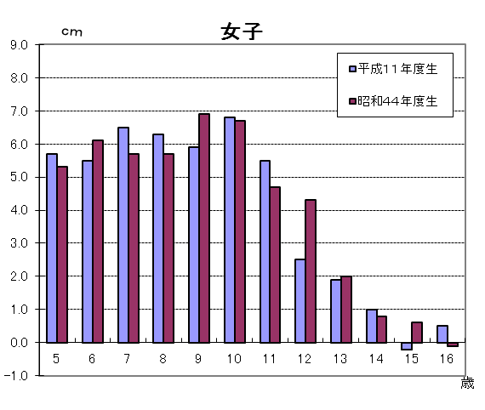
図３ 平成11年度生まれと昭和44年度生まれの者の年間発育量の比較（身長）

P６
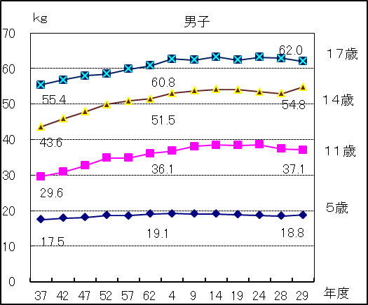
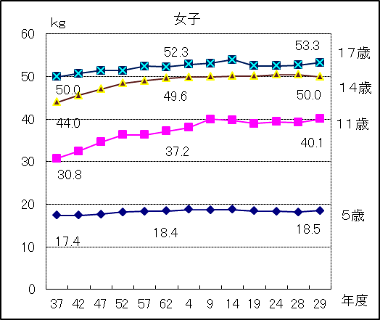
（２） 体重の推移
平成29年度の体重を30年前の昭和62年度（親の世代）と比べると，最も差のある年齢は，男子では
14歳で3.3ｋｇ，女子は11歳で2.9ｋｇそれぞれ重くなっている。

表５ 年齢別 体重の平均値
区 分 |  |  | 体 重（㎏）
 |  |  | 平成29年度 | 昭和62年度 | 昭和37年度 | （A）-（Ｂ） | （Ｂ）-（Ｃ）
 |  |  | 子世代 | 親の世代（30年前） | 祖父母世代（55年前）
 |  |  | （Ａ） | （Ｂ） | （Ｃ）
男 子 | 幼稚園 | ５歳 | 18.8 | 19.1 | 17.5 | △ 0.3 | 1.6
 | 小学校 | ６歳 | 21.2 | 20.9 | 18.7 | 0.3 | 2.2
 |  | ７歳 | 23.9 | 23.1 | 20.6 | 0.8 | 2.5
 |  | ８歳 | 26.7 | 26.3 | 22.6 | 0.4 | 3.7
 |  | ９歳 | 30.7 | 29.2 | 24.8 | 1.5 | 4.4
 |  | １０歳 | 33.7 | 32.1 | 27.2 | 1.6 | 4.9
 |  | １１歳 | 37.1 | 36.1 | 29.6 | 1.0 | 6.5
 | 中学校 | １２歳 | 43.2 | 41.2 | 33.4 | 2.0 | 7.8
 |  | １３歳 | 49.1 | 46.9 | 38.1 | 2.2 | 8.8
 |  | １４歳 | 54.8 | 51.5 | 43.6 | 3.3 | 7.9
 | 高等学校 | １５歳 | 58.5 | 56.9 | 49.2 | 1.6 | 7.7
 |  | １６歳 | 60.4 | 58.8 | 52.8 | 1.6 | 6.0
 |  | １７歳 | 62.0 | 60.8 | 55.4 | 1.2 | 5.4
女 子 | 幼稚園 | ５歳 | 18.5 | 18.4 | 17.4 | 0.1 | 1.0
 | 小学校 | ６歳 | 20.9 | 20.4 | 18.2 | 0.5 | 2.2
 |  | ７歳 | 23.5 | 22.6 | 20.1 | 0.9 | 2.5
 |  | ８歳 | 26.3 | 25.8 | 22.1 | 0.5 | 3.7
 |  | ９歳 | 30.1 | 28.8 | 24.5 | 1.3 | 4.3
 |  | １０歳 | 34.4 | 32.8 | 27.3 | 1.6 | 5.5
 |  | １１歳 | 40.1 | 37.2 | 30.8 | 2.9 | 6.4
 | 中学校 | １２歳 | 43.9 | 42.4 | 35.7 | 1.5 | 6.7
 |  | １３歳 | 47.4 | 46.5 | 39.2 | 0.9 | 7.3
 |  | １４歳 | 50.0 | 49.6 | 44.0 | 0.4 | 5.6
 | 高等学校 | １５歳 | 51.5 | 51.6 | 47.8 | △ 0.1 | 3.8
 |  | １６歳 | 52.9 | 52.7 | 49.4 | 0.2 | 3.3
 |  | １７歳 | 53.3 | 52.3 | 50.0 | 1.0 | 2.3

図４ 年齢別・体重の平均値の推移

P７
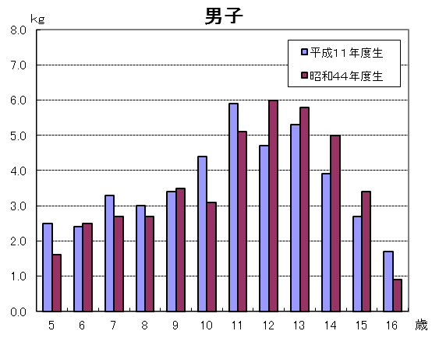
平成11年度生まれ（今年度17歳）と30年前の昭和44年度生まれ（親の世代）の発育量を比べると
年間発育量が最大となる時期は，男子，女子どちらも平成11年度生まれが11歳，親の世代は12歳と
なっている。

表６ 平成11年度生まれと昭和44年度生まれの者の年間発育量の推移（体重）（ｋｇ）
区 分 |  | 男 子 |  | 女 子
 |  | 平成１１年度生まれ | 昭和４４年度生まれ | 平成１１年度生まれ | 昭和４４年度生まれ
 |  | （平成２９年度１７歳） | （親の世代の１７歳） | （平成２９年度１７歳） | （親の世代の１７歳）
総 発 育 量 |  | 43.2 | 42.3 | 34.7 | 34.4
幼稚園 ５歳時 (５歳～６歳） |  | 2.5 | 1.6 | 2.3 | 1.8

小学校 | ６歳時 | 2.4 | 2.5 | 2.2 | 2.4
 | ７ 〃 | 3.3 | 2.7 | 3.9 | 2.9
 | ８ 〃 | 3.0 | 2.7 | 3.1 | 2.9
 | ９ 〃 | 3.4 | 3.5 | 3.4 | 4.3
 | １０ 〃 | 4.4 | 3.1 | 5.2 | 4.6
 | １１ 〃 | 5.9 | 5.1 | 5.7 | 4.4
中学校 | １２ 〃 | 4.7 | 6.0 | 2.6 | 4.8
 | １３ 〃 | 5.3 | 5.8 | 2.8 | 3.2
 | １４ 〃 | 3.9 | 5.0 | 2.0 | 2.3
高等 学校 | １５ 〃 | 2.7 | 3.4 | 0.6 | 1.6
 | １６ 〃 | 1.7 | 0.9 | 0.9 | △ 0.8
（注） 太字部分は，年間発育量が最大となった時期の数値である。
（注） 年間発育量とは，例えば，平成11年度生まれの者の｢５歳時｣の年間発育量は，平成18年度
調査 ６歳の者の体重から平成17年度調査 ５歳の者の体重を引いたものである。

 |  | ０歳 | 平成11年度生まれ
 |  | ５歳 | 平成16年度年齢 | (平成17年度調査)
 |  | ６歳 | 平成17年度年齢 | (平成18年度調査)

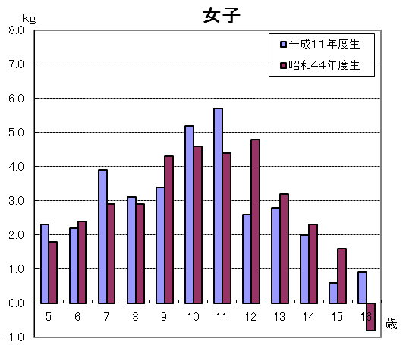
図５ 平成11年度生まれと昭和44年度生まれの者の年間発育量の比較（体重）

